単体テスト仕様書
システム名 |  |  |  |  | 機能名 |  |  |  | 作成日/作成者 |  |  | 更新者/更新日 |  |  | テスト実施記録 |  |  |  | テスト開始日時 |  |  |  | テスト終了日時 |  |  | テスト実施者 |  |  |  |  | テスト結果 |  |  |  |  | 総合評価
Let’s Engineer カリキュラムシステム |  |  |  |  | ログインページ |  |  |  | 2022-11-12 |  |  | 2022-11-13 |  |  |  |  |  |  | 2022-11-12 |  |  |  | 2022-01-13 |  |  | 友澤 |  |  |  |  | ケース数 |  | 合格 | 不合格 | 未実施 | 不合格
 |  |  |  |  |  |  |  |  | 友澤 |  |  | 友澤 |  |  |  |  |  |  | 11:00:00 |  |  |  | 18:00:00 |  |  |  |  |  |  |  | 6 |  | 4 | 1 | 1

【テストケース】 |  |  |  |  |  |  |  |  |  |  |  |  |  |  | 【テストケース】
（前提） |  |  | 概要 |  |  |  | 詳細 |  |  |  |  |  |  |  | No. | テスト項目/条件 |  |  |  |  |  |  |  |  |  |  | 検証内容
 |  |  | ・テストデータをDBへ適用する |  |  |  | １．一度全データを削除 |  |  |  |  |  |  |  | 1 | Loginボタン押下時 |  |  |  |  |  |  |  |  |  |  | ・TOPページに遷移する
 |  |  |  |  |  |  | ２．削除後にデータを適用

 |  |  | ・単体テストの為、バッチを直接起動して動作確認する |  |  |  | １．他ツールからテストバッチを起動しない
 |  |  |  |  |  |  | ２．コマンドプロンプトから直接起動する

No |  | 種別系 |  | テスト内容 |  | テスト手順 |  |  |  |  |  |  |  | 確認内容 |  |  |  |  |  |  |  |  |  |  | 結果 |  |  | テスト実施日 |  | 実施者 |  | 備考
1 |  | 正常 |  | 初回起動時 |  | //app/Controller/MemberController.php にアクセス |  |  |  |  |  |  |  | ログインページが表示されること |  |  |  |  |  |  |  |  |  |  | ○ |  |  | 2022-11-12 |  | 友澤
2 |  | 異常 |  | 企業コード:メールアドレス: パスワードを入力する |  | ①企業コードに企業コードを６桁で入力 |  |  |  |  |  |  |  | 「企業コードは５桁の数字で入力してください」と表示されること |  |  |  |  |  |  |  |  |  |  | ○ |  |  | 2022-11-12 |  | 友澤
3 |  | 異常 |  | 企業コード:メールアドレス: パスワードを入力する |  | ①メールアドレスに存在しないメールアドレスで入力 |  |  |  |  |  |  |  | 企業コードかメールアドレスまたはパスワードが違いますと表示されること |  |  |  |  |  |  |  |  |  |  | ○ |  |  | 2022-11-13 |  | 友澤
4 |  | 異常 |  | 企業コード:メールアドレス: パスワードを入力する |  | ①パスワードに存在しないパスワードで入力 |  |  |  |  |  |  |  | 企業コードかメールアドレスまたはパスワードが違いますと表示されること |  |  |  |  |  |  |  |  |  |  | ○ |  |  | 2022-11-12 |  | 友澤
5 |  | 正常 |  | 企業コード:メールアドレス: パスワードを入力する |  | ①正しい企業コード:メールアドレス:パスワードを入力 |  |  |  |  |  |  |  | ②クリックしてTOPページに遷移すること |  |  |  |  |  |  |  |  |  |  | × |  |  | 2022-11-12 |  | 友澤 |  | TOPページへリダイレクトされない
6 |  | 正常 |  | 企業コード:メールアドレス: パスワードを入力する |  | ①正しい企業コード:メールアドレス:パスワードを入力 |  |  |  |  |  |  |  | ②クリックしてTOPページに遷移すること |  |  |  |  |  |  |  |  |  |  |  |  |  | 2022-11-13 |  | 友澤
7
8
9
10

企業コード

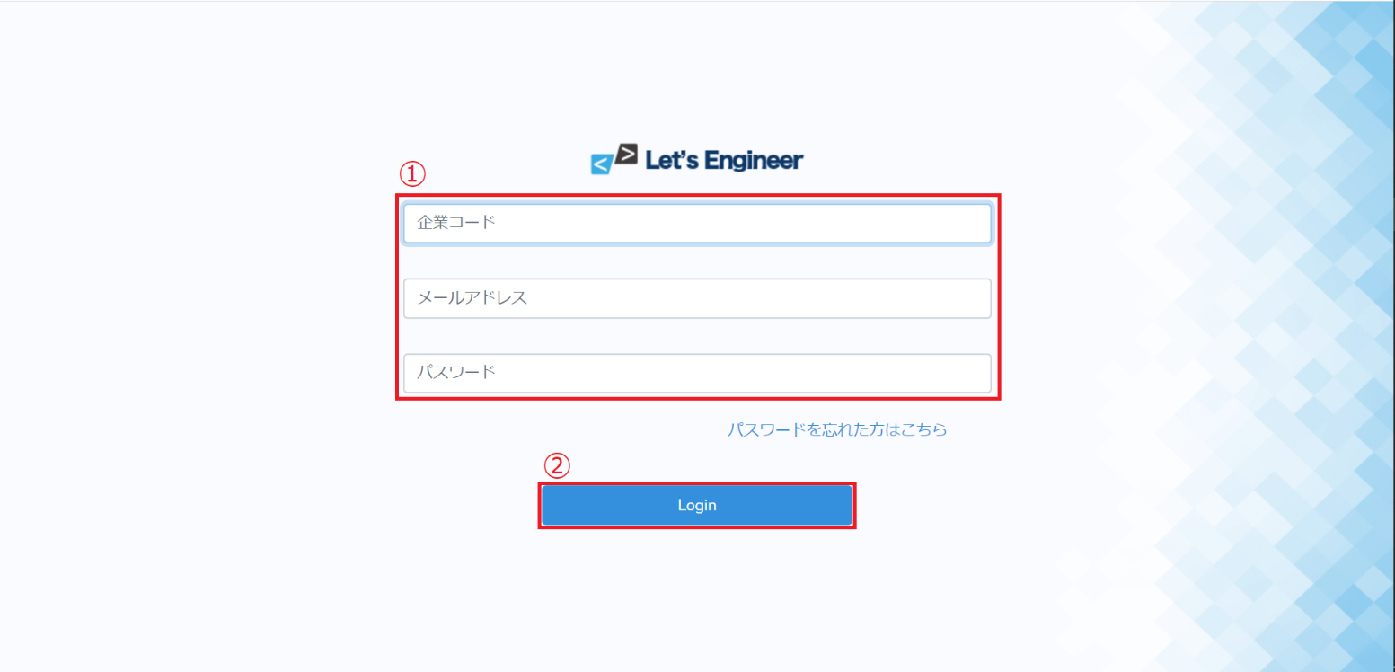

 |  |  |  |  |  |  |  |  |  |  |  | ① | 全項目未入力→②押下で、企業コード未入力のエラーが表示 |  |  |  |  |  |  |  |  | 2 | ① | 企業コードは６桁以上の入力ができない
 |  |  |  |  |  |  |  |  |  |  |  |  | 「company codeは必ず入力してください。」

1 | 初回起動後、ログインページ入力前画面

 |  |  |  |  |  |  |  |  |  |  |  | ① | 企業コード未入力→②押下でエラー表示 |  |  |  |  |  |  |  |  | ① | 企業コード４桁以下の入力→②押下でエラー表示
 |  |  |  |  |  |  |  |  |  |  |  |  | 「company codeは必ず入力してください。」 |  |  |  |  |  |  |  |  |  | 「company codeは5桁で指定してください。」

メールアドレス
パスワード

① | メールアドレス未入力→②押下でエラー表示 |  |  |  |  |  |  |  | ① | パスワード未入力→②押下でエラー表示
 | 「メールアドレスは必ず指定してください。」 |  |  |  |  |  |  |  |  | 「パスワードは必ず指定してください。」

 |  |  |  |  |  |  |  |  |  |  |  |  |  |  |  |  |  |  |  | ① | 入力中のパスワードは●で表示、②押下前は桁数無制限に入力可能

3 | ① | メールアドレス誤入力→②押下でエラー表示 |  |  |  |  |  |  | 4 | ① | パスワード誤入力→②押下でエラー表示
 |  | 「ログイン情報に誤りがあります。」 |  |  |  |  |  |  |  |  | 「ログイン情報に誤りがあります。」

① | メールアドレス112文字入力→②押下でエラー表示 |  |  |  |  |  |  |  | ① | メールアドレス112文字入力→②押下でエラー表示
 | 「ログイン情報に誤りがあります。」 |  |  |  |  |  |  |  |  | 「ログイン情報に誤りがあります。」

システム名 |  |  |  |  | 機能名 |  |  |  | 作成日/作成者 |  |  | 更新者/更新日 |  |  | テスト実施記録 |  |  |  | テスト開始日時 |  |  |  | テスト終了日時 |  |  | テスト実施者 |  |  |  |  | テスト結果 |  |  |  |  | 総合評価
Let’s Engineer カリキュラムシステム |  |  |  |  | TOPページ |  |  |  | 2022-11-12 |  |  | 2022-11-13 |  |  |  |  |  |  | 2022-11-12 |  |  |  | 2022-01-13 |  |  | 友澤 |  |  |  |  | ケース数 |  | 合格 | 不合格 | 未実施 | 不合格
 |  |  |  |  |  |  |  |  | 友澤 |  |  | 友澤 |  |  |  |  |  |  | 11:00:00 |  |  |  | 18:00:00 |  |  |  |  |  |  |  | 7 |  | 6 | 1 | 0

【テストケース】 |  |  |  |  |  |  |  |  |  |  |  |  |  |  | 【テストケース】
（前提） |  |  | 概要 |  |  |  | 詳細 |  |  |  |  |  |  |  | No. | テスト項目/条件 |  |  |  |  |  |  |  |  |  |  | 検証内容
 |  |  | ・テストデータをDBへ適用する |  |  |  | １．一度全データを削除 |  |  |  |  |  |  |  | 1 | Load時 |  |  |  |  |  |  |  |  |  |  | ・プルダウンメニューのプリセットに氏名を表示
 |  |  |  |  |  |  | ２．削除後にデータを適用 |  |  |  |  |  |  |  |  |  |  |  |  |  |  |  |  |  |  |  | ・学習中の言語メニューの進捗率が更新される

 |  |  | ・単体テストの為、バッチを直接起動して動作確認する |  |  |  | １．他ツールからテストバッチを起動しない |  |  |  |  |  |  |  | 2 | プルダウンメニュー押下時 |  |  |  |  |  |  |  |  |  |  | ・選択肢「マイページ」「ログアウト」が表示される
 |  |  |  |  |  |  | ２．コマンドプロンプトから直接起動する
 |  |  |  |  |  |  |  |  |  |  |  |  |  |  | 3 | 言語メニュークリック時 |  |  |  |  |  |  |  |  |  |  | ・章/項目ページに遷移する

No |  | 種別系 |  | テスト内容 |  | テスト手順 |  |  |  |  |  |  |  | 確認内容 |  |  |  |  |  |  |  |  |  |  | 結果 |  |  | テスト実施日 |  | 実施者 |  | 備考
1 |  | 正常 |  | 初回起動時 |  | TOPページ にアクセス |  |  |  |  |  |  |  | TOPページが表示されること |  |  |  |  |  |  |  |  |  |  | ○ |  |  | 2022-11-12 |  | 友澤
2 |  | 正常 |  | 初回起動時 |  | TOPページ にアクセス |  |  |  |  |  |  |  | ②プルダウンメニューのプリセットに正しい氏名が表示されていること |  |  |  |  |  |  |  |  |  |  | ○ |  |  | 2022-11-12 |  | 友澤
3 |  | 正常 |  | 初回起動時 |  | TOPページ にアクセス |  |  |  |  |  |  |  | ③学習中の言語メニューの進捗率が計算通りの％で更新される |  |  |  |  |  |  |  |  |  |  | ○ |  |  | 2022-11-12 |  | 友澤
4 |  | 正常 |  | 初回起動時 |  | ①企業ロゴのリンクをクリック時 |  |  |  |  |  |  |  | TOPページの画面がリロードされること |  |  |  |  |  |  |  |  |  |  | ○ |  |  | 2022-11-12 |  | 友澤
5 |  | 正常 |  | プルダウンメニュークリック時 |  | ②選択肢「マイページ」をクリックする |  |  |  |  |  |  |  | マイページに遷移すること |  |  |  |  |  |  |  |  |  |  | × |  |  | 2022-11-12 |  | 友澤 |  | マイページに遷移しない
6 |  | 正常 |  | プルダウンメニュークリック時 |  | ②選択肢「ログアウト」をクリックする |  |  |  |  |  |  |  | ログアウトされること |  |  |  |  |  |  |  |  |  |  | ○ |  |  | 2022-11-12 |  | 友澤
7 |  | 正常 |  | 学習中の言語メニュークリック時 |  | 学習中の言語メニューをクリックする |  |  |  |  |  |  |  | 章/項目ページに遷移すること |  |  |  |  |  |  |  |  |  |  | ○ |  |  | 2022-11-12 |  | 友澤
8
9
10

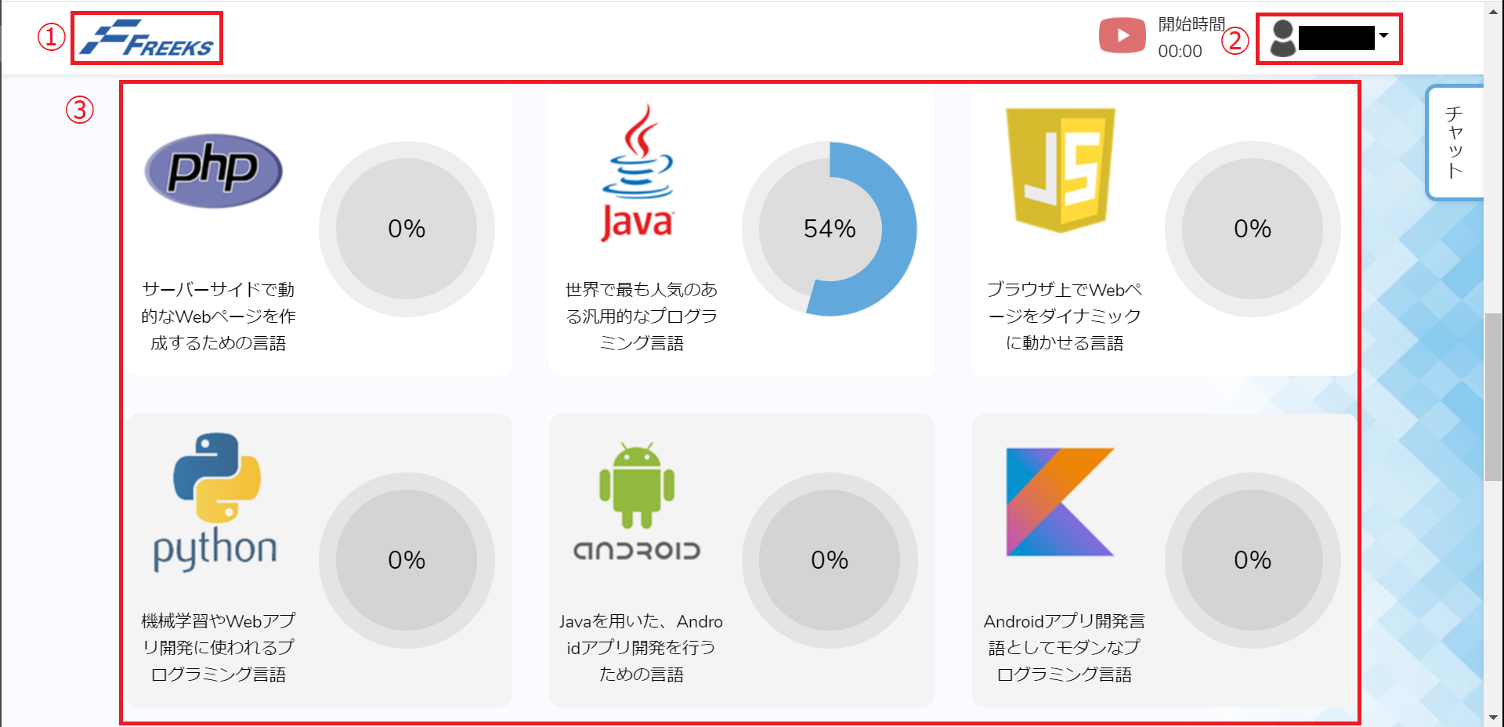
 |  |  |  |  |  |  |  |  |  |  |  |  |  |  |  |  | 1 | ログイン後初回起動時、TOPページが表示される。

 |  |  |  |  |  |  |  |  |  |  |  |  |  |  |  |  | 2 | ②プルダウンメニューのプリセットに正しい氏名が表示されていること

 |  |  |  |  |  |  |  |  |  |  |  |  |  |  |  |  | 3 | ③学習中の言語メニューの進捗率が計算通りの％で更新される

 |  |  |  |  |  |  |  |  |  |  |  |  |  |  |  |  | 4 | ①企業ロゴのリンクをクリック時、TOPページの画面がリロードされること

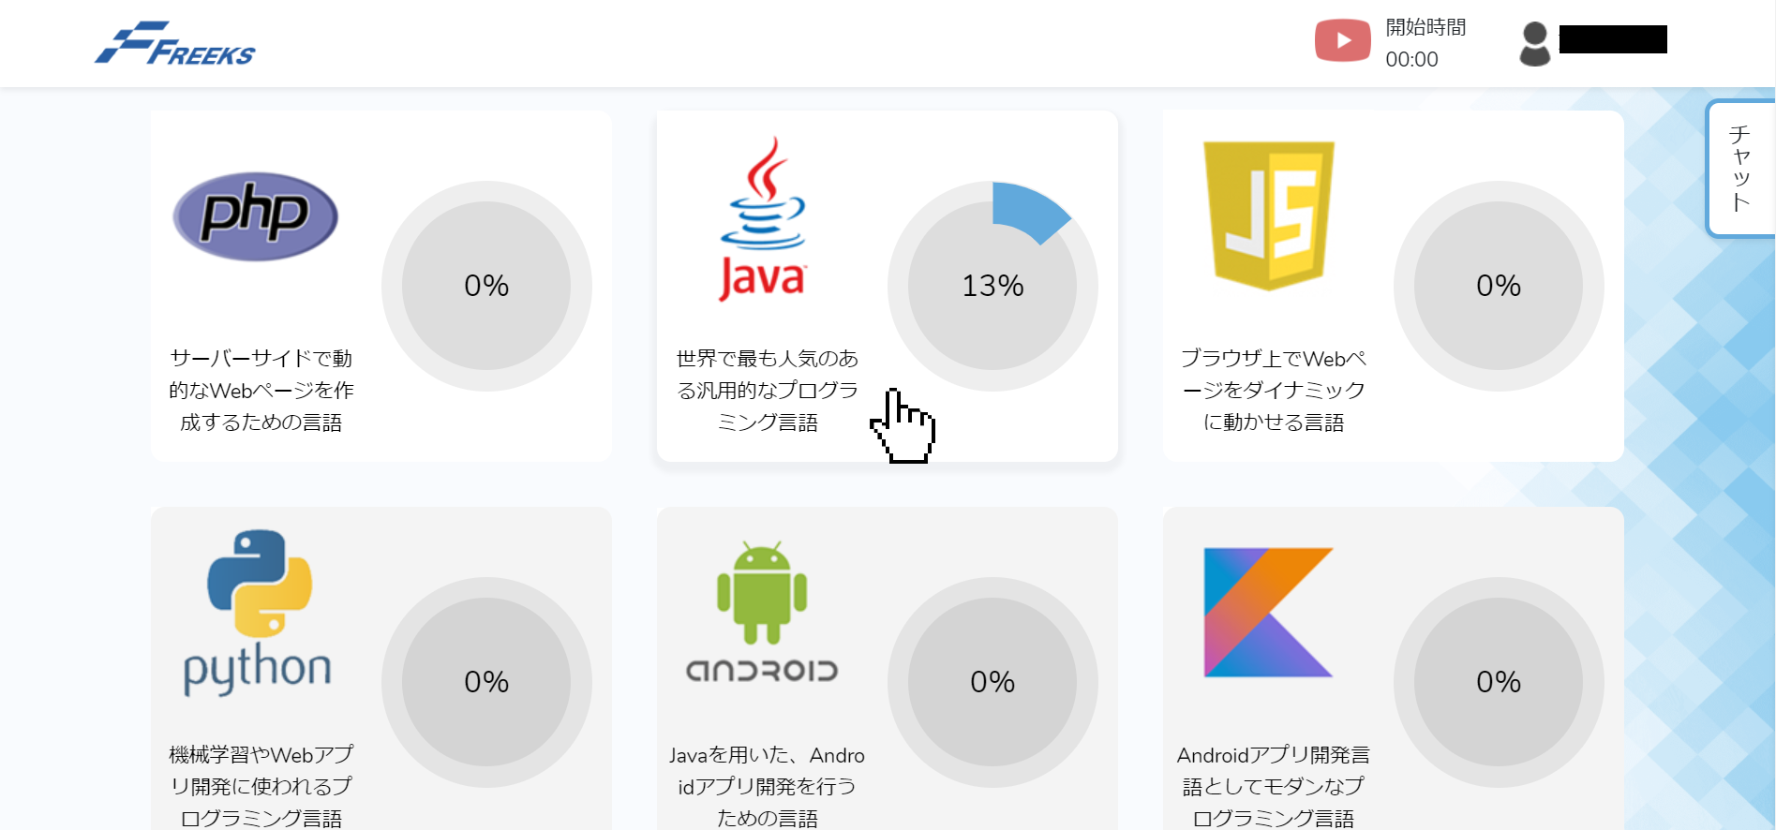
 |  |  |  |  |  |  |  |  |  |  |  |  |  |  |  |  | 5 | ②プルダウンメニュークリック時、選択肢「マイページ」をクリックすると、マイページに遷移すること

 |  |  |  |  |  |  |  |  |  |  |  |  |  |  |  |  | 6 | ②プルダウンメニュークリック時、選択肢「ログアウト」をクリックすると、ログアウトされること
 |  |  |  |  |  |  |  |  |  |  |  |  |  |  |  |  |  | ログインページ入力前画面に遷移する

 |  |  |  |  |  |  |  |  |  |  |  |  |  |  |  |  | 7 | 学習中の言語メニューにマウスホバーするとカーソルが変わる
 |  |  |  |  |  |  |  |  |  |  |  |  |  |  |  |  |  | クリックで章/項目ページに遷移する

システム名 |  |  |  |  | 機能名 |  |  |  | 作成日/作成者 |  |  | 更新者/更新日 |  |  | テスト実施記録 |  |  |  | テスト開始日時 |  |  |  | テスト終了日時 |  |  | テスト実施者 |  |  |  |  | テスト結果 |  |  |  |  | 総合評価
Let’s Engineer カリキュラムシステム |  |  |  |  | 章/項目ページ |  |  |  | 2022-11-12 |  |  | 2022-11-13 |  |  |  |  |  |  | 2022-11-12 |  |  |  | 2022-01-13 |  |  | 友澤 |  |  |  |  | ケース数 |  | 合格 | 不合格 | 未実施 | 不合格
 |  |  |  |  |  |  |  |  | 友澤 |  |  | 友澤 |  |  |  |  |  |  | 11:00:00 |  |  |  | 18:00:00 |  |  |  |  |  |  |  | 9 |  | 8 | 1 | 0

【テストケース】 |  |  |  |  |  |  |  |  |  |  |  |  |  |  | 【テストケース】
（前提） |  |  | 概要 |  |  |  | 詳細 |  |  |  |  |  |  |  | No. | テスト項目/条件 |  |  |  |  |  |  |  |  |  |  | 検証内容
 |  |  | ・テストデータをDBへ適用する |  |  |  | １．一度全データを削除 |  |  |  |  |  |  |  | 1 | Load時 |  |  |  |  |  |  |  |  |  |  | ・プルダウンメニューのプリセットに氏名を表示
 |  |  |  |  |  |  | ２．削除後にデータを適用 |  |  |  |  |  |  |  |  |  |  |  |  |  |  |  |  |  |  |  | ・学習中の言語の進捗率が更新される
 |  |  |  |  |  |  |  |  |  |  |  |  |  |  |  |  |  |  |  |  |  |  |  |  |  |  | ・課題状況ステータスが更新されていること
 |  |  | ・単体テストの為、バッチを直接起動して動作確認する |  |  |  | １．他ツールからテストバッチを起動しない |  |  |  |  |  |  |  | 2 | プルダウンメニュー押下時 |  |  |  |  |  |  |  |  |  |  | ・選択肢「マイページ」「ログアウト」が表示される
 |  |  |  |  |  |  | ２．コマンドプロンプトから直接起動する
 |  |  |  |  |  |  |  |  |  |  |  |  |  |  | 3 | 各項目メニュークリック時 |  |  |  |  |  |  |  |  |  |  | ・項目ページに遷移する

No |  | 種別系 |  | テスト内容 |  | テスト手順 |  |  |  |  |  |  |  | 確認内容 |  |  |  |  |  |  |  |  |  |  | 結果 |  |  | テスト実施日 |  | 実施者 |  | 備考
1 |  | 正常 |  | 初回起動時 |  | //app/Controller/MyMenu.php にアクセス |  |  |  |  |  |  |  | 章/項目ページが表示されること |  |  |  |  |  |  |  |  |  |  | ○ |  |  | 2022-11-12 |  | 友澤
2 |  | 正常 |  | 初回起動時 |  | 章/項目ページにアクセス |  |  |  |  |  |  |  | ②プルダウンメニューのプリセットに正しい氏名が表示されていること |  |  |  |  |  |  |  |  |  |  | ○ |  |  | 2022-11-12 |  | 友澤
3 |  | 正常 |  | 初回起動時 |  | 章/項目ページにアクセス |  |  |  |  |  |  |  | ③学習中の言語の進捗率が計算通りの％で更新されていること |  |  |  |  |  |  |  |  |  |  | ○ |  |  | 2022-11-12 |  | 友澤
4 |  | 正常 |  | 初回起動時 |  | ①企業ロゴのリンクをクリック時 |  |  |  |  |  |  |  | TOPページの画面がリロードされること |  |  |  |  |  |  |  |  |  |  | ○ |  |  | 2022-11-12 |  | 友澤
5 |  | 正常 |  | 初回起動時 |  | ④-①章/項目ページにアクセス |  |  |  |  |  |  |  | 章の内容が問題なく全部表示されているか |  |  |  |  |  |  |  |  |  |  | ○ |  |  | 2022-11-12 |  | 友澤
6 |  | 正常 |  | プルダウンメニュークリック時 |  | ②選択肢「マイページ」をクリックする |  |  |  |  |  |  |  | マイページに遷移すること |  |  |  |  |  |  |  |  |  |  | × |  |  | 2022-11-12 |  | 友澤 |  | マイページに遷移しない
7 |  | 正常 |  | プルダウンメニュークリック時 |  | ②選択肢「ログアウト」をクリックする |  |  |  |  |  |  |  | ログアウトされること |  |  |  |  |  |  |  |  |  |  | ○ |  |  | 2022-11-12 |  | 友澤
8 |  | 正常 |  | 各項目クリック時 |  | ④-②各項目をクリックする |  |  |  |  |  |  |  | 各項目ページに正しく遷移すること |  |  |  |  |  |  |  |  |  |  | ○ |  |  | 2022-11-12 |  | 友澤
9 |  | 正常 |  | ステータスボタンクリック時 |  | ④-③課題状況ステータスボタンをクリックする |  |  |  |  |  |  |  | ボタンのステータスが切り替わること |  |  |  |  |  |  |  |  |  |  | ○ |  |  | 2022-11-12 |  | 友澤
10

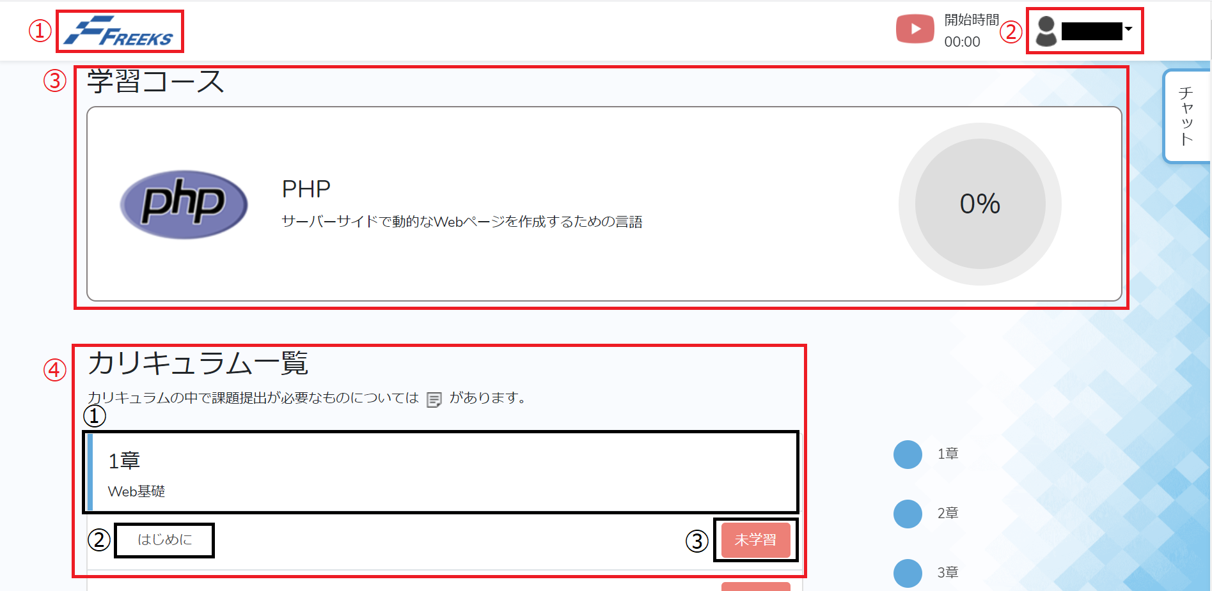
 |  |  |  |  |  |  |  |  |  |  |  |  |  |  |  |  | 1 | 章/項目ページが表示されること

 |  |  |  |  |  |  |  |  |  |  |  |  |  |  |  |  | 2 | ②プルダウンメニューのプリセットに正しい氏名が表示されていること

 |  |  |  |  |  |  |  |  |  |  |  |  |  |  |  |  | 3 | ③学習中の言語メニューの進捗率が計算通りの％で更新される

 |  |  |  |  |  |  |  |  |  |  |  |  |  |  |  |  | 4 | ①企業ロゴのリンクをクリック時、TOPページの画面がリロードされること

 |  |  |  |  |  |  |  |  |  |  |  |  |  |  |  |  | 5 | 章の内容が問題なく全部表示されているか

 |  |  |  |  |  |  |  |  |  |  |  |  |  |  |  |  | 6 | ②プルダウンメニュークリック時、 |  |  |  |  |  |  |  |  |  | 7 | ②プルダウンメニュークリック時、
 |  |  |  |  |  |  |  |  |  |  |  |  |  |  |  |  |  | 選択肢「マイページ」をクリックすると、 |  |  |  |  |  |  |  |  |  |  | 選択肢「ログアウト」をクリックすると、
 |  |  |  |  |  |  |  |  |  |  |  |  |  |  |  |  |  | マイページに遷移すること |  |  |  |  |  |  |  |  |  |  | ログアウトされること
 |  |  |  |  |  |  |  |  |  |  |  |  |  |  |  |  |  |  |  |  |  |  |  |  |  |  |  |  | ログインページ入力前画面に遷移する

 |  |  |  |  |  |  | 8 | 各項目クリック時、各項目ページに正しく遷移すること

 |  |  |  |  |  |  | 9 | ステータスボタンクリック時、ボタンのステータスが切り替わること

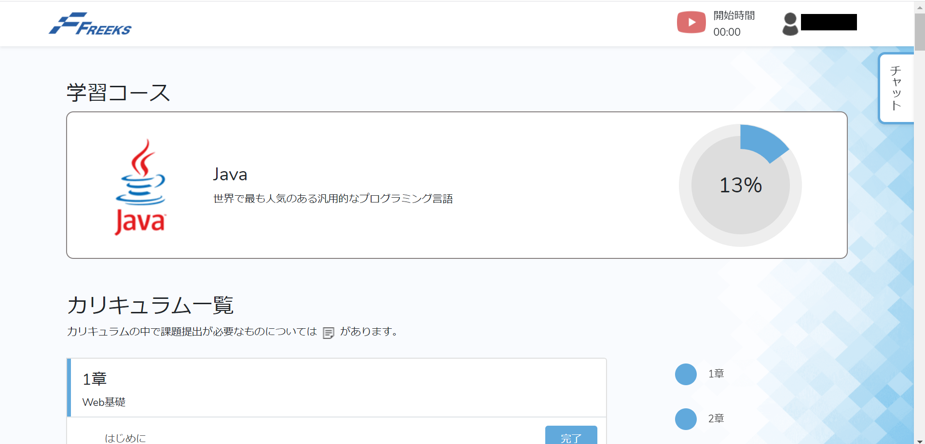

 |  |  |  |  |  |  |  |  |  |  |  |  |  |  |  |  | 3 | ③学習中の言語メニューの進捗率が計算通りの％で更新される

 |  |  |  |  |  |  |  |  |  |  |  |  |  |  |  |  | 5 | 章の内容が問題なく全部表示されているか

 |  |  |  |  |  |  |  |  |  |  |  |  |  |  |  |  | 8 | 各項目クリック時、各項目ページに正しく遷移すること

 |  |  |  |  |  |  |  |  |  |  |  |  |  |  |  |  | 9 | ステータスボタンクリック時、ボタンのステータスが切り替わること

